상품제안서
풀칼라 오바록 장패드 780×300mm | 상품코드: S36638

 |  |  |  |  |  |  | 02-713-8555 | www.synergygift.co.kr
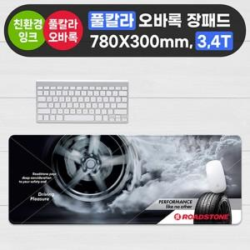

【상세/제작정보】

【인쇄/포장옵션】 | 풀칼라 / OPP(비닐)

【공급단가】 | 수량 | 50~ | 100~ | 500~ | 1,000~ | 3,000~
*VAT별도 | 3T | 7,020원 | 5,280원 | 4,910원 | 4,670원 | 4,530원
 | 4T | 9,230원 | 7,250원 | 6,660원 | 6,150원 | 5,930원

【상품 URL】 | https://www.synergygift.co.kr:443/src/goods_detail.php?gdno=36638

